Map ailstocio enghreifftiol
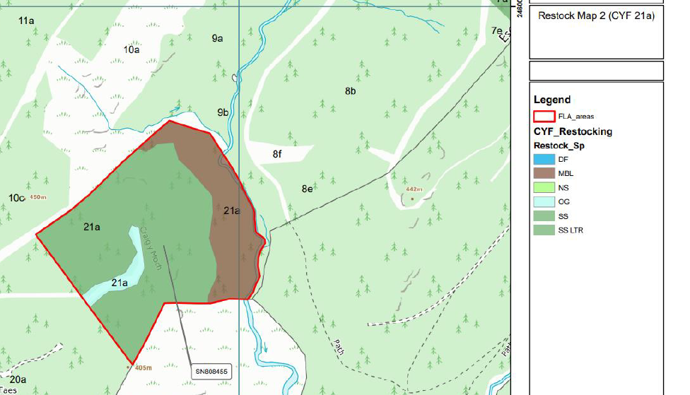
CNC_CRC_rhaglen waith_Gorffennaf 2026

Isod ceir enghraifft sy'n dangos ein disgwyliadau ar gyfer cyflwyno map i gefnogi eich cais. Nodwch y lliwiau gwahanol o fewn y polygon sy'n darlunio'r gwahanol rywogaethau a'u lleoliad plannu a'r allwedd sy'n egluro’r hyn mae'r lliwiau'n ei olygu.

 | Map wedi'i gopïo o gais gwirioneddol; rhoddwyd caniatâd yn garedig gan

